SLA
Prioridad | Horas | Días
No asignado
Normal | 72.0 | 3.0
Baja | 120.0 | 5.0
Media | 72.0 | 3.0
Alta | 12.5 | 0.5
Crítica | 8.5 | 0.5
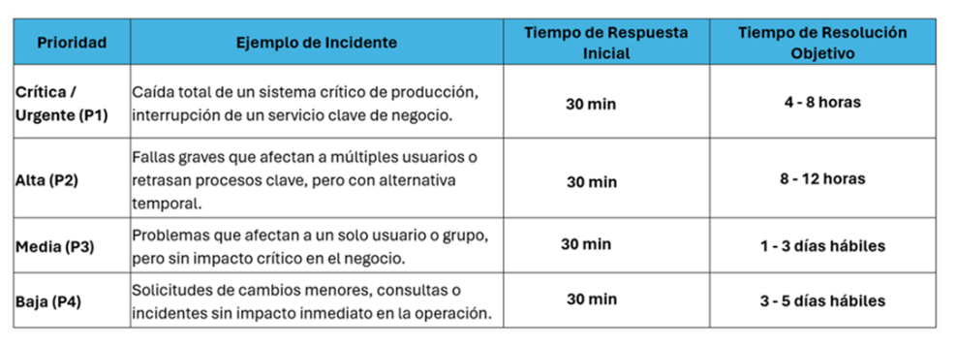

Acuerdo de nivel de servicio | Horas | Días
No asignado
Prioridad Baja (Incidencias) | 120.0 | 5.0
Prioridad Normal (Incidencias) | 72.0 | 3.0
Prioridad Alta (Incidencias) | 12.5 | 0.5
Prioridades Urgentes (Incidencias) | 12.5 | 0.5
SLA Requerimientos - Baja | 120.0 | 5.0
SLA Requerimientos - Medio | 72.0 | 3.0
Prioridad Baja (Servicios) | 120.0 | 5.0
Prioridad Normal (Servicios) | 72.0 | 3.0
Prioridad Alta (Servicios) | 12.5 | 0.5

